Ejercicio 4.5
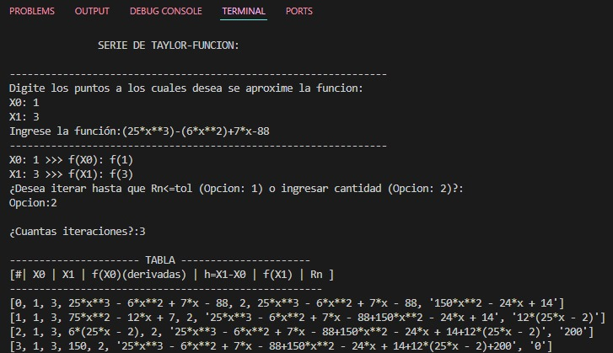
4.5 |  | f(x)= 25x^3-6x^2+7x-88

 |  | X0= | 1 | >>> | f(X0)= | -62
Se desea conocer: |  | X1= | 3 | >>> | f(X1)= | 554
 |  | h=X1-X0= | 2
 |  | f(3)= | f(1)+Rn

 | APROXIMACIONES: f(x)= 25x^3-6x^2+7x-88

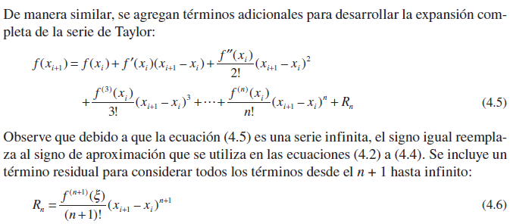
1er orden: |  |  |  |  |  |  |  |  | NOTA: ORDEN N
 |  | f(X0)= | -62
 |  | f(X1)= | 554
 |  | f'(X0)= | 70 | (75x^2-12x+7)
 |  | X1-X0= | 2
 | >>> | Iteración de ORDEN 1: |  | 78
 |  | ef= | 140

2do orden:
 |  | f''(X0)= | 138 | (150x-12)
 |  | X1-X0= | 2
 | >>> | Iteración de ORDEN 2: |  | 354 |  |  |  |  |  |  |  |  | Rn <= tol
 |  | ef= | 276 |  |  | # Iteraciones | X0 | X1 | f(X0) (derivadas) | h=X1-X0 | f(X1) | Rn | tol=0,0005
 |  |  |  |  |  | 0 | 1 | 3 | -62 | 2 | -62 | 140 | FALSE
3er orden: |  | f'''(X0)= | 150 |  |  | 1 | 1 | 3 | 70 | 2 | 78 | 276 | FALSE
 |  | X1-X0= | 2 |  |  | 2 | 1 | 3 | 138 | 2 | 354 | 200 | FALSE
 | >>> | Iteración de ORDEN 3: |  | 554 |  | 3 | 1 | 3 | 150 | 2 | 554 | 0 | TRUE
 |  | ef= | 200 |  |  |  |  |  | 0

Ejercicio 4.6
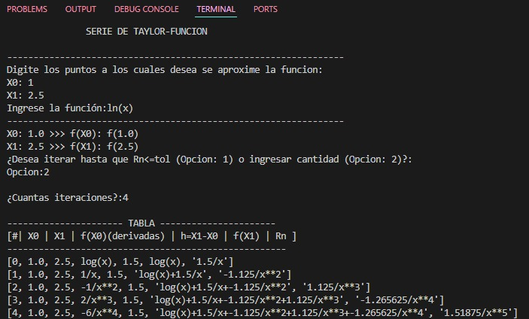
4.5 |  | f(x)= ln(x)

 |  | X0= | 1 | >>> | f(X0)= | 0
Se desea conocer: |  | X1= | 2.5 | >>> | f(X1)= | 0.91629073187
 |  | h=X1-X0= | 1.5
 |  | f(2.5)= | f(1)+Rn | 1.753125

 | APROXIMACIONES: f(x)= ln(x)

1er orden: |  |  |  |  |  |  |  |  | NOTA: ORDEN N
 |  | f(X0)= | 0 | (lnX0)
 |  | f(X1)= | 0.91629073187
 |  | f'(X0)= | 1 | (X0^(-1))
 |  | X1-X0= | 1.5
 | >>> | Iteración de ORDEN 1: |  | 1.5
 |  | ef= | 1.5

2do orden:
 |  | f''(X0)= | -1 | (-X0^(-2))
 |  | X1-X0= | 1.5
 | >>> | Iteración de ORDEN 2: |  | 0.375 |  |  |  |  | f(x)= ln(x) |  |  |  | Rn <= tol
 |  | ef= | 1.125 |  |  | # Iteraciones | X0 | X1 | f(X0) (derivadas) | h=X1-X0 | f(X1) | Rn | tol=0,0005
 |  |  |  |  |  | 0 | 1 | 2.5 | 0 | 1.5 | 0 | 1.5 | FALSE
3er orden: |  | f'''(X0)= | 2 | (2(X0)^(-3)) |  | 1 | 1 | 2.5 | 1 | 1.5 | 1.5 | 1.125 | FALSE
 |  | X1-X0= | 1.5 |  |  | 2 | 1 | 2.5 | -1 | 1.5 | 0.375 | 1.125 | FALSE
 | >>> | Iteración de ORDEN 3: |  | 1.5 |  | 3 | 1 | 2.5 | 2 | 1.5 | 1.5 | 1.265625 | FALSE
 |  | ef= | 1.125 |  |  | 4 | 1 | 2.5 | -6 | 1.5 | 0.234375 | 1.51875 | FALSE | (El error se comporta en forma creciente)
 |  |  |  |  |  | 5 | 1 | 2.5 | 24 | 1.5 | 1.753125 | 1.8984375 | FALSE
4to orden: |  | f'''(X0)= | -6 | (-6(X0)^(-4)) |  | 6 | 1 | 2.5 | -120 | 1.5 | -0.1453125 | 2.4408482143 | FALSE
 |  | X1-X0= | 1.5 |  |  | 7 | 1 | 2.5 | 720 | 1.5 | 2.2955357143 | 3.2036132812 | FALSE
 | >>> | Iteración de ORDEN 3: |  | -1.875 |  |  | 1 |  | -5040
 |  | ef= | 3.375

Ejercicio 4.16
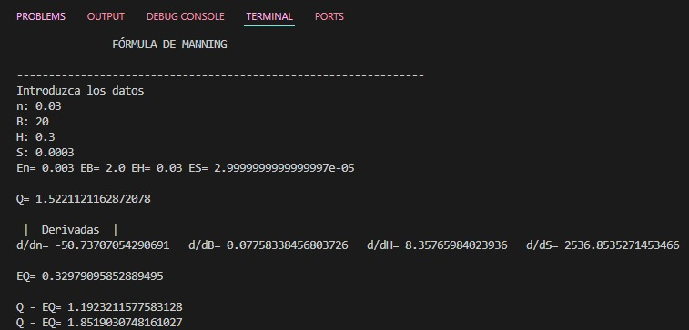
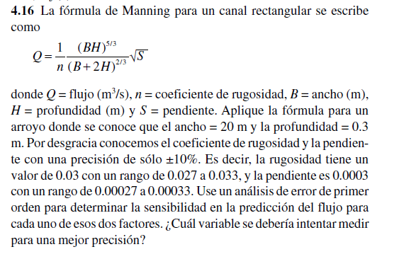
(coef. Rugosidad) | n= | 0.03 | j2 | En= | 0.003
(ancho) | B= | 20 | j3 | EB= | 2
(profundidad) | H= | 0.3 | j4 | EH= | 0.03
(pendiente) | S= | 0.0003 | j5 | ES= | 0.00003

>>> | Q= | 1.5221121163

 | Derivadas
 | d/dn= | -50.737070543
 | d/dB= | 0.077583384568
 | d/dH= | 8.3576598402
 | d/dS= | 2536.8535271

>>> | EQ= | 0.32979095853

 | Q - EQ= | 1.1923211578
 | Q+ EQ= | 1.8519030748

